Đăng Nhập & Đăng Ký
Tên chức năng | Xác Thực & Phân Quyền (Đăng Nhập / Đăng Ký)
Precondition | Người dùng truy cập trang /login hoặc /register; Quản trị viên truy cập trang Quản lý Người dùng & Phân quyền (/admin/customers).
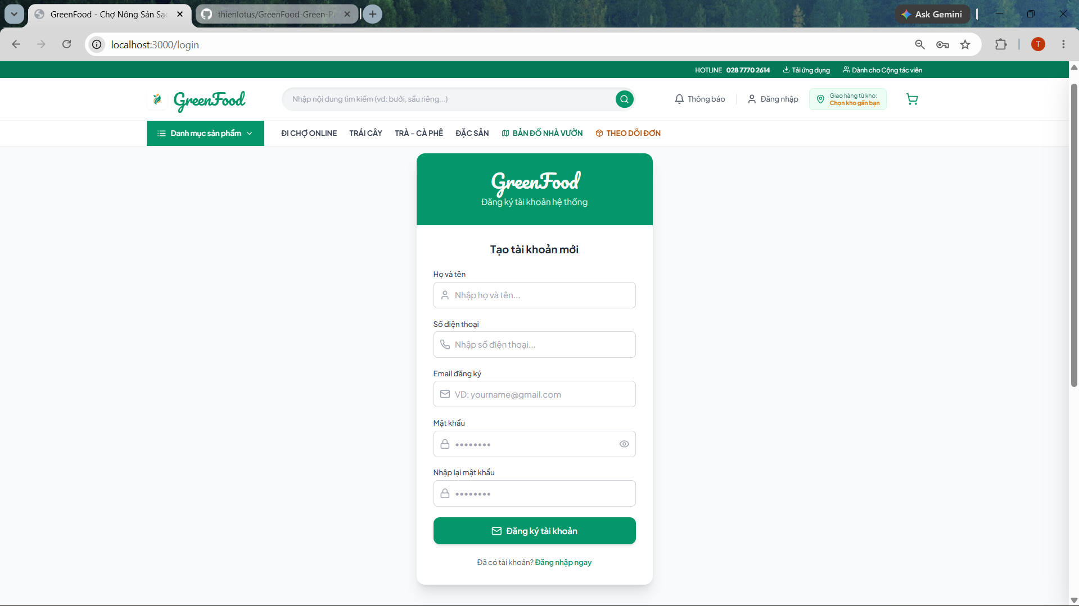
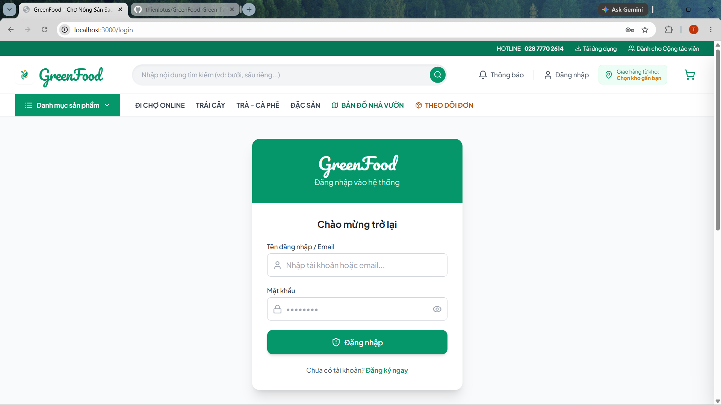

ID | Category | Test case Name | Test step | Test data | Expected result | Priority | Actual result | Test result | Date
TC_AUTH_001 | Login_UI | Kiểm tra giao diện trang Đăng Nhập (/login) | 1. Truy cập URL http://localhost:3000/login 2. Quan sát giao diện | URL: /login | Hiển thị thẻ đăng nhập chuẩn thương hiệu GreenFood với logo Pacifico uốn lượn, ô nhập Tên đăng nhập/Email, ô Mật khẩu, icon ẩn/hiện mật khẩu, nút Đăng nhập và liên kết "Đăng ký ngay" | High | Giao diện hiển thị đầy đủ, phông chữ Pacifico sắc nét, chuẩn UI/UX ban đầu | Pass | 19/08/2026
TC_AUTH_002 | Register_UI | Kiểm tra chuyển đổi sang form Đăng Ký | 1. Tại trang /login 2. Nhấn nút liên kết "Đăng ký ngay" | N/A | Form chuyển đổi mượt mà sang form Đăng ký với tiêu đề "Tạo tài khoản mới", hiển thị các trường Họ và tên, Số điện thoại, Email, Mật khẩu, Nhập lại mật khẩu và nút "Đăng ký tài khoản" | High | Chuyển đổi tức thì sang chế độ đăng ký, các trường nhập liệu xuất hiện đầy đủ | Pass | 19/08/2026
TC_AUTH_003 | Login_Valid_Admin | Đăng nhập tài khoản Quản trị viên (Admin) | 1. Nhập Tên đăng nhập: "admin" 2. Nhập Mật khẩu: "123456" 3. Nhấn "Đăng nhập" | Username: "admin" Password: "123456" | Hệ thống thông báo "Đăng nhập thành công! Chào mừng Quản trị viên.", tự động chuyển hướng vào Trang Quản Trị (/admin) | High | Đăng nhập thành công, chuyển hướng vào /admin, thanh Sidebar hiển thị quyền Admin | Pass | 19/08/2026
TC_AUTH_004 | Login_Valid_Vendor | Đăng nhập tài khoản Nông Hộ bằng Email / SĐT | 1. Nhập Email: "nongdan@greenfood.vn" (hoặc SĐT "0987654321") 2. Nhập Mật khẩu: "123456" 3. Nhấn "Đăng nhập" | Email: "nongdan@greenfood.vn" Password: "123456" | Đăng nhập thành công, hiển thị thông báo chào mừng, Navbar cập nhật tên "Lê Hoàng Nông Dân" và vai trò "Nông hộ" | High | Đăng nhập thành công bằng cả Email và Số điện thoại, Navbar hiển thị vai trò Nông hộ | Pass | 19/08/2026
TC_AUTH_005 | Login_Valid_Customer | Đăng nhập tài khoản Khách Hàng | 1. Nhập Email: "khachhang@greenfood.vn" (hoặc alias "khachhang") 2. Nhập Mật khẩu: "123456" 3. Nhấn "Đăng nhập" | Username: "khachhang" Password: "123456" | Đăng nhập thành công, chuyển hướng về Trang chủ (/), Navbar hiển thị tên "Nguyễn Văn Khách" và vai trò "Khách hàng" | High | Đăng nhập thành công, Navbar cập nhật đúng trạng thái và thông tin khách hàng | Pass | 19/08/2026
TC_AUTH_006 | Login_Empty | Nhấn Đăng nhập khi để trống các trường | 1. Để trống Tên đăng nhập và Mật khẩu 2. Nhấn nút "Đăng nhập" | Username: "" Password: "" | Trình duyệt kích hoạt HTML5 validation yêu cầu điền thông tin, form không gửi đi | Medium | Xuất hiện tooltip yêu cầu nhập trường bắt buộc, không cho submit | Pass | 19/08/2026
TC_AUTH_007 | Login_Wrong_Pass | Đăng nhập với Mật khẩu không chính xác | 1. Nhập Email: "admin@greenfood.vn" 2. Nhập Mật khẩu: "wrong_password_999" 3. Nhấn "Đăng nhập" | Password: "wrong_password_999" | Báo lỗi "Mật khẩu không chính xác! Vui lòng thử lại.", không cho phép đăng nhập | High | Hiển thị thông báo Toast và alert lỗi mật khẩu không chính xác | Pass | 19/08/2026
TC_AUTH_008 | Login_Nonexistent | Đăng nhập với tài khoản chưa đăng ký | 1. Nhập Email: "user_not_exist@gmail.com" 2. Nhập Mật khẩu: "123456" 3. Nhấn "Đăng nhập" | Email: "user_not_exist@gmail.com" | Báo lỗi "Tài khoản không tồn tại trên hệ thống!" | High | Thông báo lỗi tài khoản không tồn tại xuất hiện chính xác | Pass | 19/08/2026
TC_AUTH_009 | Auth_Password_Toggle | Kiểm tra nút ẩn / hiện mật khẩu (Eye / EyeOff) | 1. Nhập mật khẩu vào ô Password 2. Nhấn vào icon con mắt (Eye) 3. Nhấn lại lần nữa | Mật khẩu: "MySecretPass@123" | Lần 1: Mật khẩu chuyển từ dạng dấu chấm (••••) sang dạng chữ rõ ràng; Lần 2: Ẩn lại thành dấu chấm | Medium | Chuyển đổi thuộc tính type="text" và type="password" mượt mà, icon thay đổi tương ứng | Pass | 19/08/2026
TC_AUTH_010 | Register_Default_Vendor | Đăng ký tài khoản mới - Mặc định vai trò là Nông Hộ (Vendor) | 1. Mở form Đăng ký 2. Nhập Họ tên: "Lê Văn Vườn" 3. Nhập SĐT: "0934111222" 4. Nhập Email: "levanvuon@gmail.com" 5. Nhập Mật khẩu: "Pass123456" 6. Nhập lại MK: "Pass123456" 7. Nhấn "Đăng ký tài khoản" | Name: "Lê Văn Vườn" Phone: "0934111222" Email: "levanvuon@gmail.com" Pass: "Pass123456" | Đăng ký thành công, tài khoản mới LUÔN MẶC ĐỊNH là Khách hàng (Customer), tự động đăng nhập và nhận +50 điểm chào mừng | High | Tài khoản đăng ký thành công, role được gán tự động là "vendor", hiển thị đúng trên Navbar | Pass | 19/08/2026
TC_AUTH_011 | Register_Empty_Fields | Để trống các trường bắt buộc khi đăng ký | 1. Mở form Đăng ký 2. Để trống Họ tên hoặc Email 3. Nhấn "Đăng ký tài khoản" | Họ tên: (Empty) | Báo lỗi yêu cầu điền đầy đủ các trường bắt buộc có dấu (*) | Medium | Hiển thị thông báo "Vui lòng nhập họ và tên!", form chặn submit | Pass | 19/08/2026
TC_AUTH_012 | Register_Invalid_Email | Đăng ký với định dạng Email không hợp lệ | 1. Nhập Họ tên: "Trần Văn A" 2. Nhập Email sai cú pháp: "trana_email_sai" 3. Nhấn "Đăng ký" | Email: "trana_email_sai" | Báo lỗi định dạng email không hợp lệ (yêu cầu chứa @ và domain hợp lệ) | Medium | Trình duyệt và logic validate hiển thị lỗi định dạng email không đúng | Pass | 19/08/2026
TC_AUTH_013 | Register_Short_Password | Đăng ký với mật khẩu ngắn dưới 6 ký tự | 1. Nhập thông tin đầy đủ 2. Nhập Mật khẩu: "123" 3. Nhấn "Đăng ký" | Password: "123" | Báo lỗi "Mật khẩu phải có ít nhất 6 ký tự!" | High | Hiển thị thông báo lỗi độ dài mật khẩu tối thiểu 6 ký tự | Pass | 19/08/2026
TC_AUTH_014 | Register_Password_Mismatch | Đăng ký khi Mật khẩu xác nhận không khớp | 1. Nhập Mật khẩu: "Pass123456" 2. Nhập Xác nhận MK: "Pass654321" 3. Nhấn "Đăng ký" | Pass: "Pass123456" Confirm: "Pass654321" | Báo lỗi "Mật khẩu nhập lại không khớp!", không tạo tài khoản | High | Hiển thị thông báo lỗi mật khẩu xác nhận không khớp chính xác | Pass | 19/08/2026
TC_AUTH_015 | Register_Duplicate_Email | Đăng ký với Email đã tồn tại trong hệ thống | 1. Nhập Email đã có sẵn: "admin@greenfood.vn" (hoặc email đã đăng ký) 2. Nhấn "Đăng ký" | Email: "admin@greenfood.vn" | Báo lỗi "Email này đã được sử dụng bởi tài khoản khác!" | High | Hệ thống chặn trùng lặp email và thông báo rõ ràng cho người dùng | Pass | 19/08/2026
TC_AUTH_016 | Register_Duplicate_Phone | Đăng ký với Số điện thoại đã tồn tại | 1. Nhập SĐT đã có sẵn: "0901234567" 2. Nhập Email mới 3. Nhấn "Đăng ký" | Phone: "0901234567" | Báo lỗi "Số điện thoại này đã được đăng ký trên hệ thống!" | High | Chặn trùng số điện thoại thành công, bảo vệ tính duy nhất của tài khoản | Pass | 19/08/2026
TC_AUTH_017 | Register_Auto_Login | Tự động đăng nhập và lưu session sau đăng ký | 1. Hoàn tất đăng ký tài khoản hợp lệ 2. Quan sát chuyển hướng và Navbar | Tài khoản đăng ký mới | Hệ thống tự động đăng nhập tài khoản vừa tạo, chuyển về Trang chủ (/), Navbar hiển thị tên người dùng và vai trò "Nông hộ" | High | Tự động đăng nhập ngay lập tức, lưu trữ session an toàn trong localStorage | Pass | 19/08/2026
TC_AUTH_018 | Admin_Role_Management | Admin phân quyền đổi vai trò (Nông hộ ➔ Khách hàng / Admin) | 1. Đăng nhập quyền Admin 2. Vào trang /admin/customers 3. Tìm tài khoản "Lê Văn Vườn" 4. Nhấn nút "Phân quyền" 5. Chọn vai trò "Khách Hàng Tiêu Dùng" 6. Nhấn "Lưu & Cấp Quyền" | User: "Lê Văn Vườn" Role mới: "customer" | Cập nhật vai trò tài khoản thành "Khách Hàng", huy hiệu vai trò trên bảng đổi thành màu xanh 🛒 Khách Hàng, tài khoản khi đăng nhập có đầy đủ quyền mua sắm | High | Admin cấp quyền và đổi vai trò thành công 100%, dữ liệu đồng bộ tức thì | Pass | 19/08/2026
TC_AUTH_019 | Admin_Lock_Account | Admin khóa tài khoản người dùng | 1. Tại /admin/customers 2. Nhấn icon Khóa tại tài khoản cần khóa 3. Xác nhận | User: "Lê Văn Vườn" | Trạng thái tài khoản chuyển sang badge đỏ "Khóa", thông báo "Tài khoản đã chuyển sang trạng thái: Khóa" | High | Tài khoản chuyển trạng thái Khóa thành công, icon chuyển thành Mở khóa | Pass | 19/08/2026
TC_AUTH_020 | Login_Locked_Account | Đăng nhập với tài khoản đang bị khóa | 1. Truy cập /login 2. Đăng nhập bằng tài khoản vừa bị khóa 3. Nhấn "Đăng nhập" | Tài khoản bị Khóa | Báo lỗi "Tài khoản của bạn đã bị khóa! Vui lòng liên hệ Quản trị viên.", ngăn chặn truy cập hệ thống | High | Chặn đăng nhập tài khoản bị khóa chuẩn xác, hiển thị hướng dẫn liên hệ Admin | Pass | 19/08/2026
TC_AUTH_021 | Admin_Unlock_Account | Admin mở khóa tài khoản và kiểm tra đăng nhập lại | 1. Admin nhấn nút Mở khóa tại tài khoản 2. Đăng xuất Admin 3. Đăng nhập lại bằng tài khoản đó | User vừa được mở khóa | Trạng thái tài khoản đổi thành "Hoạt động", người dùng đăng nhập lại thành công bình thường | High | Mở khóa thành công, tài khoản khôi phục quyền truy cập hoàn toàn | Pass | 19/08/2026
TC_AUTH_022 | Forgot_Password_OTP | Khôi phục mật khẩu qua mã xác thực OTP | 1. Tại /login, nhấn "Quên mật khẩu?" 2. Nhập Email: "khachhang@greenfood.vn" 3. Nhấn "Gửi mã OTP" 4. Nhập mã OTP đã nhận 5. Nhập mật khẩu mới: "NewPass123456" 6. Nhấn xác nhận | OTP: 123456 (hoặc mã sinh) Mật khẩu mới: "NewPass123456" | Cập nhật mật khẩu mới thành công, mật khẩu cũ bị vô hiệu hóa, đăng nhập lại được bằng mật khẩu mới | High | Quy trình đổi mật khẩu 2 bước hoạt động chính xác, đăng nhập thành công với pass mới | Pass | 19/08/2026
TC_AUTH_023 | Auth_Logout | Đăng xuất tài khoản an toàn | 1. Đang ở trạng thái đăng nhập 2. Nhấn nút "Đăng xuất" trên Navbar | N/A | Xóa thông tin phiên đăng nhập, Navbar chuyển về hiển thị nút "Đăng nhập" và "Đăng ký", hiển thị toast "Đã đăng xuất!" | High | Đăng xuất an toàn, xóa sạch session khỏi state và storage, điều hướng hợp lệ | Pass | 19/08/2026
TC_AUTH_024 | Session_Persistence | Duy trì phiên đăng nhập sau khi tải lại trang (F5) | 1. Đăng nhập thành công 2. Nhấn F5 (Refresh trình duyệt) hoặc mở tab mới | Session trong localStorage | Trạng thái đăng nhập và thông tin người dùng được giữ nguyên vẹn không bị mất phiên | High | Zustand persist khôi phục state đăng nhập tức thì từ localStorage khi reload trang | Pass | 19/08/2026

